地图生成功能
地图生成

 | 基础参数
 | 1 | 地图长度、宽度 |  |  | 需要在新游戏时能够设置地图大小
 |  |  | 系统自带 |  |  | 用 极小、小、中、大、巨大表示，每个对应一组参数
 |  |  | 自定义 |  |  | 能自定义长宽，会有最小值和最大值限制
 | 2 | 资源情况（普通设定） |  |  | 在新游戏时会有一个整体的资源选项，会影响详细设定里的一些参数，相当于快捷设置
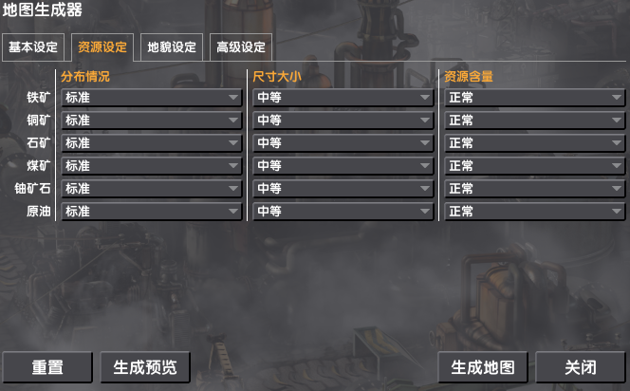
 |  |  |  |  |  | 如果选择自定义，会弹出非常详细的资源设置界面，如右图

 |  |  | 贫瘠 |  | 详情里所有参数均为第一档
 |  |  | 普通 |  | 详情里所有参数均为第二档
 |  |  | 丰富 |  | 详情里所有参数均为第三档
 |  | 资源详细设定
 |  |  | 分布情况 |  | 会决定同类资源的离散情况，越远，离的越开
 |  |  |  |  | 档位一到三： 远、普通、近
 |  |  | 资源尺寸 |  | 决定一块资源点的大小
 |  |  |  |  | 档位一到三： 小、普通、大
 |  |  | 资源含量 |  | 根据此参数决定地图生成时单个资源地块上的资源丰富程度（存储资源）
 |  |  |  |  | 档位一到三： 贫瘠、普通、丰富
 | 3 | 环境设定
 |  |  | 群系大小 |  | 决定每个生物群系的范围大小，与MC类似
 |  |  |  |  | 三档： 小、普通、大
 |  |  |  |  | 实际生成时，受到地图大小限制，需要保证最低的群系生成数量（每种至少一个）
 |  |  |  |  |  | 每个生物群系对应不同地图大小，范围参数都会不一样
 |  |  |  |  |  | 同时每个生物群系自己携带一个大小参数（比如MC里边，沼泽地的范围会比较小）

 | 地图生成总体规则

 |  | 用插件生成，一个大格为一个Prefab（按那个插件） |  |  |  |  |  |  |  | 若干个大格组成一个生物群系
 |  | 每个大格有一个网格，包含N个小格，正方形方便计算 |  |  |  |  |  |  |  |  | 问题：如果一个大格在地图中看起来比较大，实际上生成时，生物群系边界处会出现锯齿状
 |  |  | 如下图，一个大格对应一个Prefab，对应6X6 36个小格 |  |  |  |  |  |  |  | 比如一个是草原，旁边的群系是雪地，边界处衔接瑕疵就会很大
 |  |  |  |  |  |  |  |  |  | 一个小格实际对应一个建筑1X1的区划
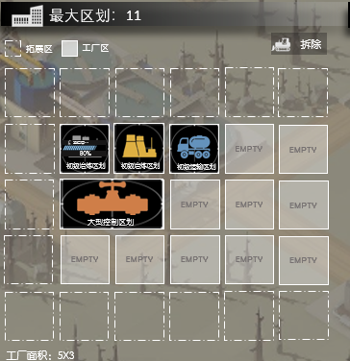
 |  |  |  |  |  |  |  |  |  |  |  |  |  |  | 例如一个最大区划6X6的建筑，占地就是一个大格
 |  |  |  |  |  |  |  |  |  |  |  |  |  |  | 1个小格也就是一个区划的最小单位
 |  |  |  |  |  |  |  |  |  |  |  |  |  |  | 一个区划对应一个模型，所以一个大格内会有一堆模型

 |  | 生成顺序
 |  |  | 先生成生物群系，再根据生物群系决定内部小格和资源的分布

 |  | # 实际上的鼠标网格指针以小格为主，例如参考图1，蓝色的就是一个小格 |  |  |  |  |  |  |  |  |  | #模型的说明
 |  | # 如果小格无法建造，会提示无法建造，例如参考图2 |  |  |  |  |  |  |  |  |  |  | 模型是以小格的坐标为基础，放在地图上方，实际可以理解为表现层
 |  | # 跨大格 |  |  |  |  |  |  |  |  |  |  | 比如某个地块，如示意地图中的灰色地带，为煤矿
 |  |  | 一个建筑可能会跨大格存在 |  |  |  |  |  |  |  |  |  |  | 那么在生成的时候，会在上方生成煤炭的模型（只是一个表现）
 |  |  | 但是上方的地形，资源等不可能会跨大格存在 |  |  |  |  |  |  |  |  |  |  | 所有资源的数据都存储在小格中
 |  |  |  |  |  |  |  |  |  |  |  | #群组的说明
 |  | 参考： |  |  |  |  |  |  |  |  |  |  | 有时候会若干个小格会共享一份数据
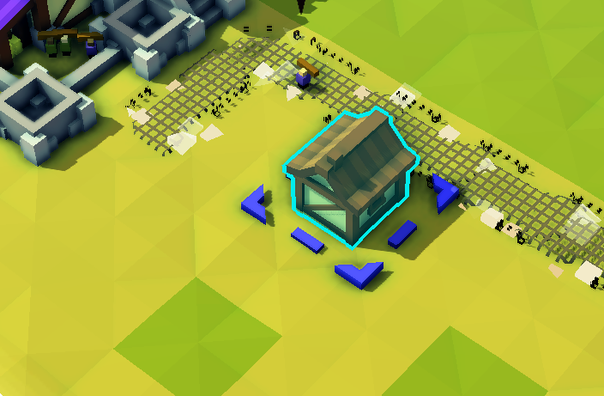
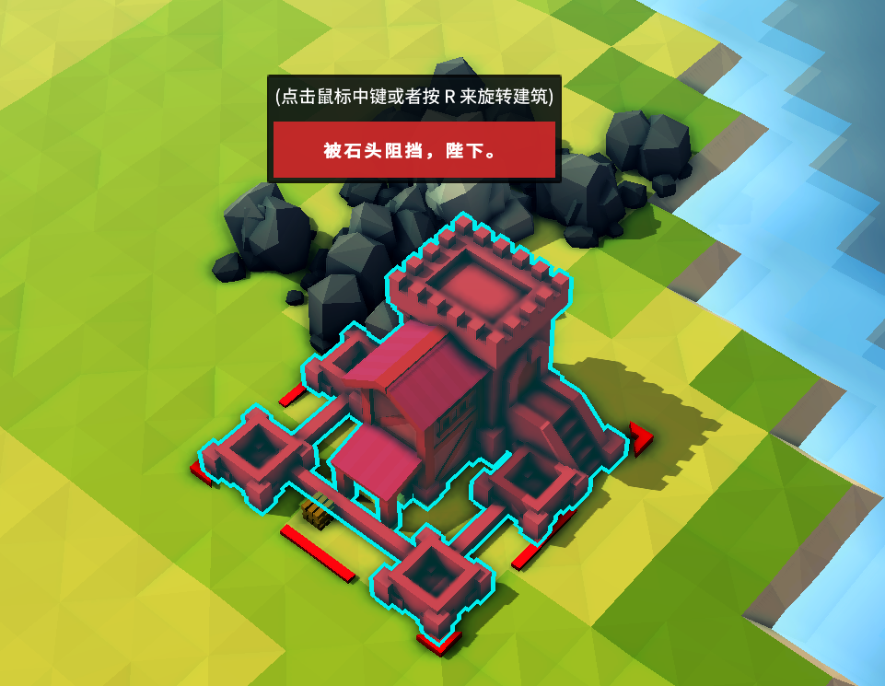
 |  |  |  |  |  |  |  |  |  |  |  |  | 以森林块为例，会有比如4X4的小格，共享一份资源数据
 |  |  |  |  |  |  |  |  |  |  |  |  | 也就是说选中的时候，会选中一个4X4的整体，而不是单个小格
 |  |  |  |  |  |  |  |  |  |  |  |  |  | 上方的资源也是共享的，比如有4000的森林资源
 |  |  |  |  |  |  |  |  |  |  |  |  |  | 那么在破坏的时，是以4X4为整体进行破坏和开采
 |  |  |  |  |  |  |  |  |  |  |  |  |  | 生成模型时，也以一个整体进行生成，4X4的森林模型群组
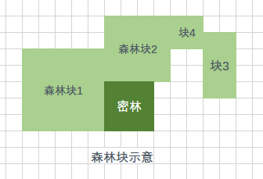

 |  |  |  | 图1 |  |  |  |  | 图2

 |  | 大格包含的数据：
 |  |  | 贴图X1 |  | 根据生物群系的类型，会随机一个对应的贴图
 |  |  | 生物群系数据 |  | 在同个大格内，生物群系类型必定是同一种
 |  |  |  |  | 具体信息参照生物群系
 |  |  | 小格数据列表 |  | 根据坐标存储所有小格的数据
 |  |  |  |  | 比如 [ 0 , 0 ] 存储了 SmallBlock A
 |  |  | 位置坐标 |  | 相对于世界地图的坐标

 |  |  |  |  | 整数坐标，可以按左上角为基点
 |  | 小格包含的数据
 |  |  | 是否可建造 |  | 是否能够建造
 |  |  | 自身坐标 |  | 以左上角为基点
 |  |  |  |  | 在世界地图内的坐标和相对于大格的坐标
 |  |  | 顶端模型 |  | 根据地块的属性，生成上方的模型
 |  |  |  |  | #特殊说明
 |  |  |  |  |  | 这里的模型仅指代实体，不包含下方的地形，比如海洋地块，上方就没有模型，在贴图阶段就生成了海洋
 |  |  |  |  |  | 可能为了真实性，会在贴图上方生成一点特效来代表水面
 |  |  |  |  |  | 其他特殊情况参考群组

 |  |  | 小格属性 |  | 参考小格
 |  |  |  |  | 资源储量 |  | 如果是资源格，储存的资源
 | 生物群系

 |  | 概述
 |  | 一个地图包含多个生物群系，每个生物群系都含有边界（参考MC的生物群系）
 |  |  | 直观表现为地理地貌（沙漠，森林等等）
 |  |  | 生物群系会影响植被类型，密度等自然状况
 |  |  | 每个大块对应一个生物群系，不存在一个大块同时存在多种生物群系
 |  | 生物群系属性
 |  |  | 群系名称，描述，图标 |  |  |  | 基础信息
 |  |  | 群系分类 |  |  |  | 生物群系的类型
 |  |  | 附属小块限制列表 |  |  |  | 一个生物群系中会限制生成的小块范围，会用随机算法随机出上方的小格属性（需要补充）
 |  |  |  |  |  |  | 比如在海洋生物群系中，就不会生成陆地的一些块
 |  |  |  |  |  |  | 会根据群系的属性来进一步限制上方的小块类型甚至生成的资源模型类型
 |  |  | 群系属性
 |  |  |  | 每个生物群系都含有属性，这些属性会影响上方的自然状况
 |  |  |  | 状态基础值由本身生物群系决定（配表），再有随机参数修正，配在json或者表里

 |  |  |  | 海拔 |  |  | 平均海拔
 |  |  |  |  |  |  |  | 一个平地海拔40和100，不影响建造，还是平地
 |  |  |  |  |  |  |  | 附近平地的海拔差距不会超过X
 |  |  |  |  |  |  |  | 山脉海拔必定超过X
 |  |  |  |  |  |  |  | 根据平均海拔，会影响山脉数量
 |  |  |  | 降水 |  |  |  | 影响植被
 |  |  |  | 温度 |  |  |  | 气温范围（游戏中有一年四季）
 |  |  |  |  |  |  |  | 影响作物生长和植被

 |  |  | 生物群系分类，支持拓展
 |  |  |  | 森林群系 |  |  |  | 树木多
 |  |  |  |  |  |  |  | 根据温度会衍生出不同的树木种类
 |  |  |  |  |  |  |  |  | 热带雨林
 |  |  |  |  |  |  |  |  | 针叶林
 |  |  |  | 平原 |  |  |  | 大面积地形平坦，适合建造
 |  |  |  | 矿区 |  |  |  | 矿石产量多
 |  |  |  | 雪原 |  |  |  | 温度低
 |  |  |  | 山地 |  |  |  | 多山脉
 |  |  |  | 沼泽 |  |  |  | 多沼泽
 |  |  |  | 沙漠
 |  |  |  | 海洋
 |  |  |  | 河流 |  |  |  | 河流单独算一个生物群系

 | 小格属性

 |  | 地形名、描述、图标
 |  | 地形加成效果
 |  | 地形类型
 |  | 地形生成参数

 |  | 小地形加成
 |  |  | 当区块放置到地形上时，会根据底下的地形类型给予一定增益或减益
 |  |  | 会在地块建造时提示当前能受到的加成以及未来拓展后能受到的所有加成
 |  | 加成规则
 |  |  | 每个地块根据占地面积内的所有加成进行计算
 |  |  | 同种类型的加成取所有有该类型加成数值的总和
 |  |  | 如占地范围内共计有10个加成产量的地块，则取总和

